运单上传模板
字段： | 日期 | 客户 | 业务员 | 原单号 | 转单号 | 目的地 | 渠道 | 件数 | 重量 | 单价 | 运费 | 代理 | 运费成本 | 利润 | 备注 | 当前状态
类型： | 日期 | 文本 | 文本 | 文本 | 文本 | 文本 | 文本 | 数字（没有小数） | 数字（一位小数） | 数字（二位小数） | 数字（二位小数） | 文本 | 数字（二位小数） | 数字（二位小数） | 文本 | 文本
这个通过自动查询单号获取
上传时，通过国家，渠道来自动查询运费自动填充
这个用“运费”减“运费成本‘计算。

运单管理
运单管理

这个按钮文字”上传运单数据“
查询后可导出查询结果数据

日期 | 客户 | 业务员 | 原单号 | 转单号 | 目的地 | 渠道 | 件数 | 重量 | 单价 | 运费 | 代理 | 运费成本 | 利润 | 备注 | 当前状态

 | 上传后，列表显示上传的数据，在列表中可以直接修改，无误后点击提交上传到服务器。

 | 查询后，列表显示查询的数据，在列表中可以直接修改，无误后点击提交上传到服务器。

 | 修改后，需要自动核对”客户“、”业务员“及”渠道“在数据库中有无相对应的数据。

 | ”客户“、”业务员“以新建资料时的”简称“来确认。

 | 自动获取的数据，在文档上传完后自动获取显示在列表中，要允许手动修改后提交到服务器数据库中。

 | 状态：已提货，暂扣，已上网，已提取，在途中，派送中，已签收（这几种状态固定下来，可以下拉列表选择， 新增运单的时候，默认状态为“已提货”）

公司人员
公司及人员列表

公司简称 | 人员代码 | 姓名 | 职务 | 办公电话 | 手机 | QQ | 操作
耀嵘照明 | yaorong | 耀嵘管理员 | 经理 | 888 | 999 | 1000 | 编辑、删除、冻结、重置密码
耀嵘照明 | yaorong-A | 耀嵘业务员 | 业务员 | 1888 | 1999 | 11000 | 编辑、删除、冻结、重置密码

公司人员 之新增公司
新增客户公司

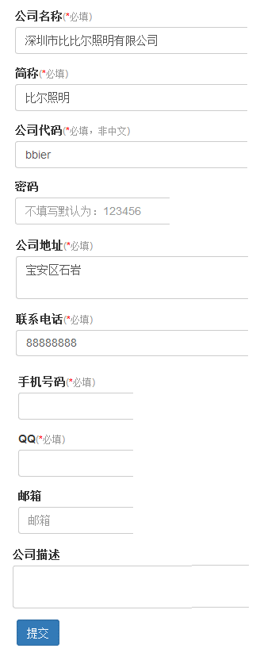

公司代码即为公司管理员账号

公司人员 之新增人员
新增客户公司人员

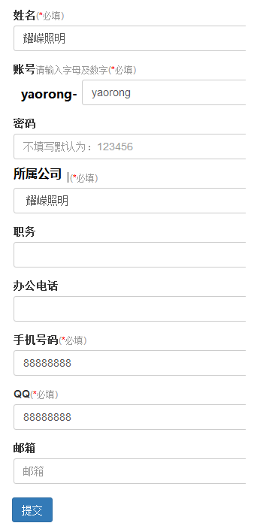

自动，强制加上公司代码做前缀

公司人员 之编辑人员
资料编辑
我觉得，公司资料无论是管理员，还是业务员，都可以修改。无需差别对待。这里也简化处理。

公司资料：

公司全称：
公司简称：（不可编辑） | 公司代码：（不可编辑）
公司电话： | 公司网址：
公司地址：
公司描述：

个人资料

登录ID：（不可编辑） | 姓名：
职务： | 电话：
手机： | QQ:
邮箱：

